화면 흐름(1)
앱 기본 설계서 |  |  |  | 담당자 | 반짝임 |  | 확인일

 |  |  |  |  | DNX | 요네야마 | 확인일 | 2021-04-28

화면 코드 | F2710M00 F2710S01 F2710S02 F2710S03 | 흐름 이름 | 기타 행 송금 절차 흐름

STEP1
STEP2
STEP3
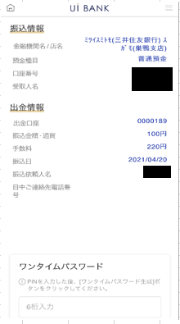 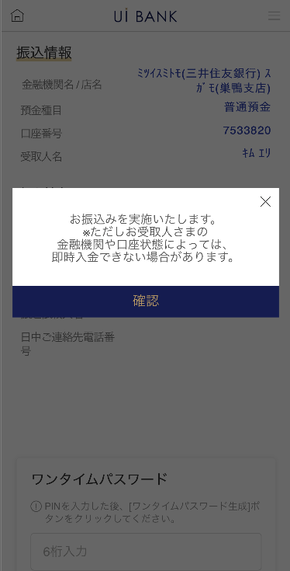 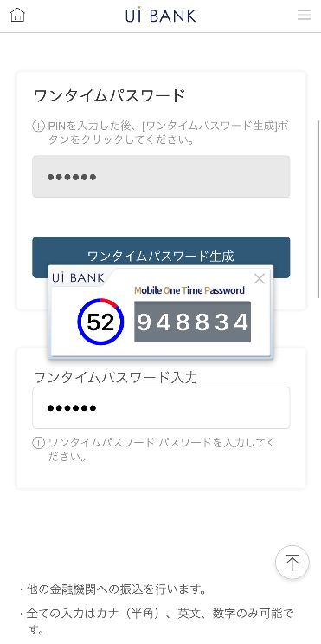 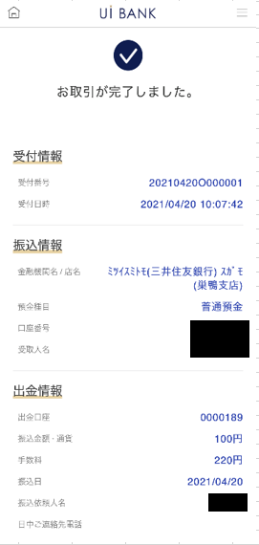 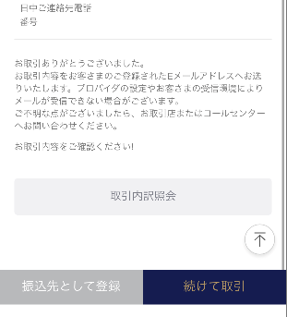

☆
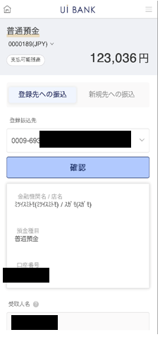
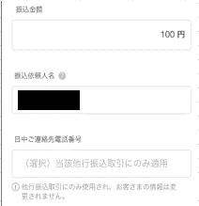
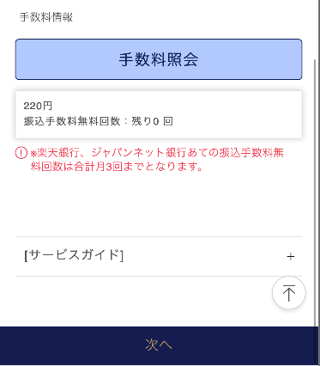
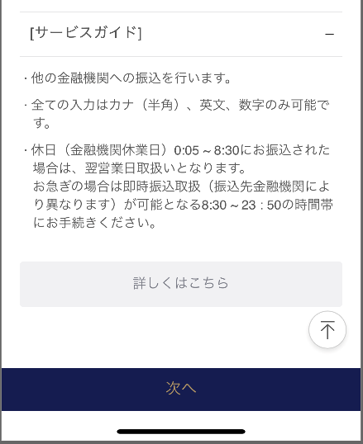
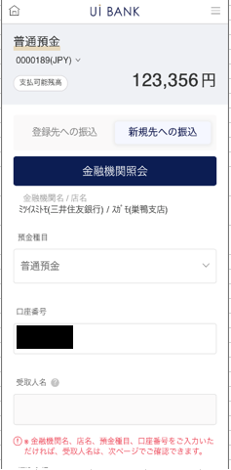
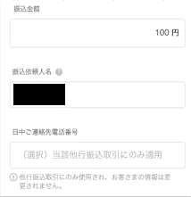

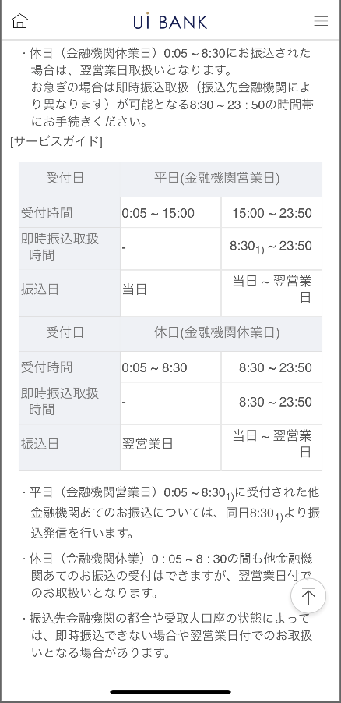
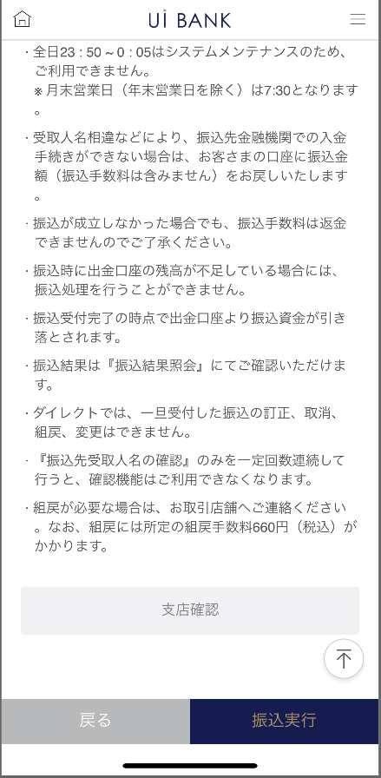

보충 설명:
☆：UI 은행님의 로고 삽입에 영향을 주어 표제의 타이틀에 로고가 삽입되고 있습니다. 최신판의 것으로는 디자인의 관계상 「송금 수속」이라고 타이틀 표기하고 있습니다. 희망의 문언등 있으면 상담해 주시면 감사하겠습니다.

화면 흐름(2)
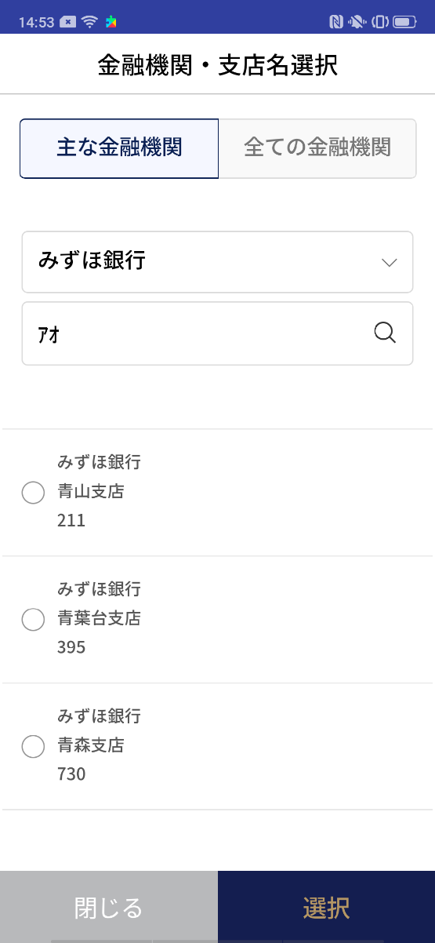
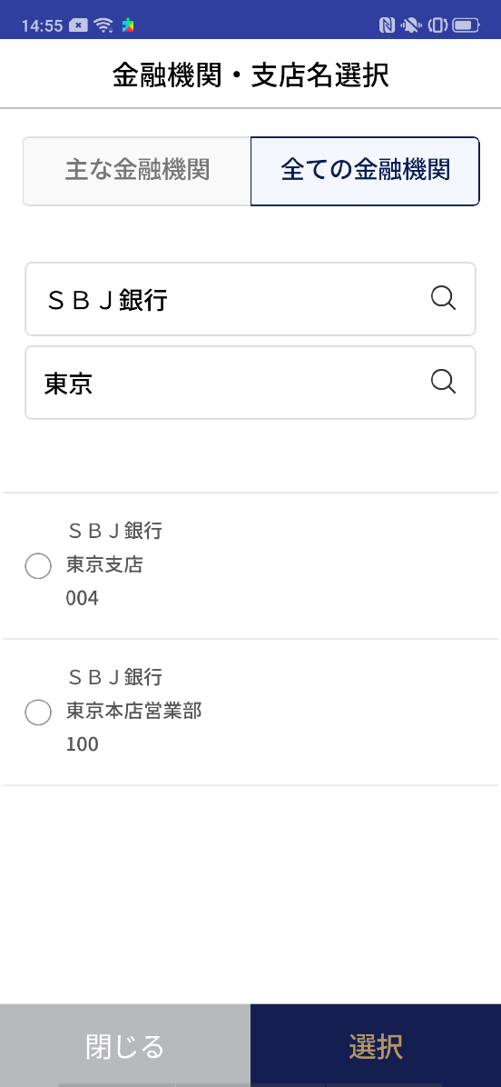
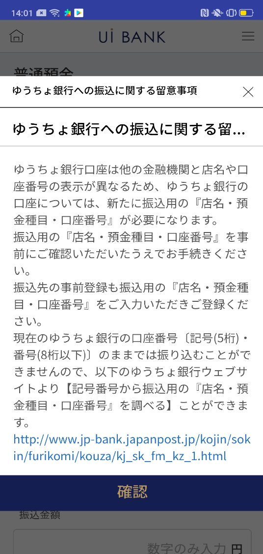
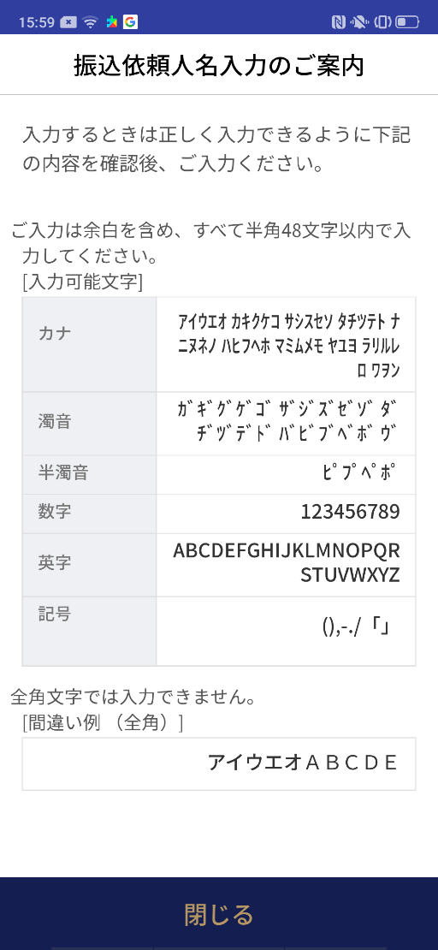
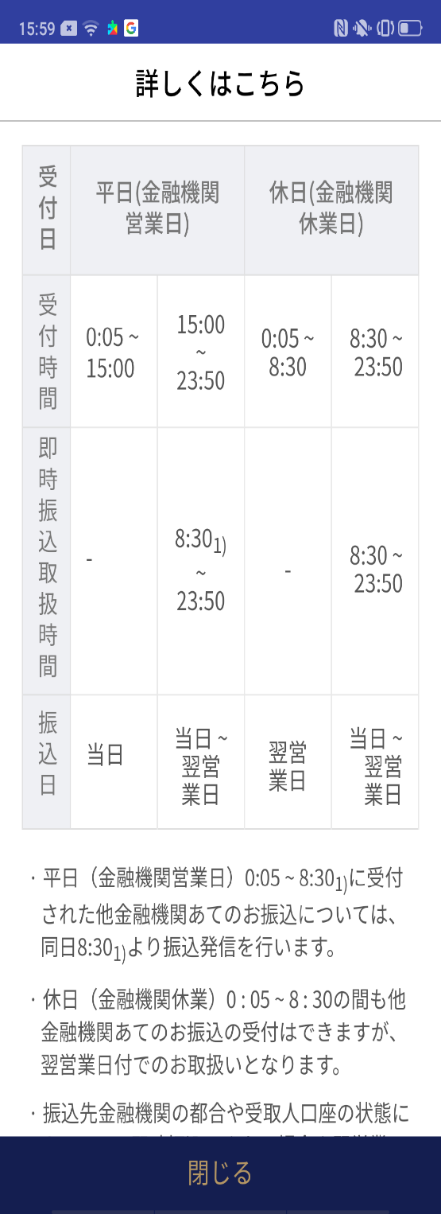
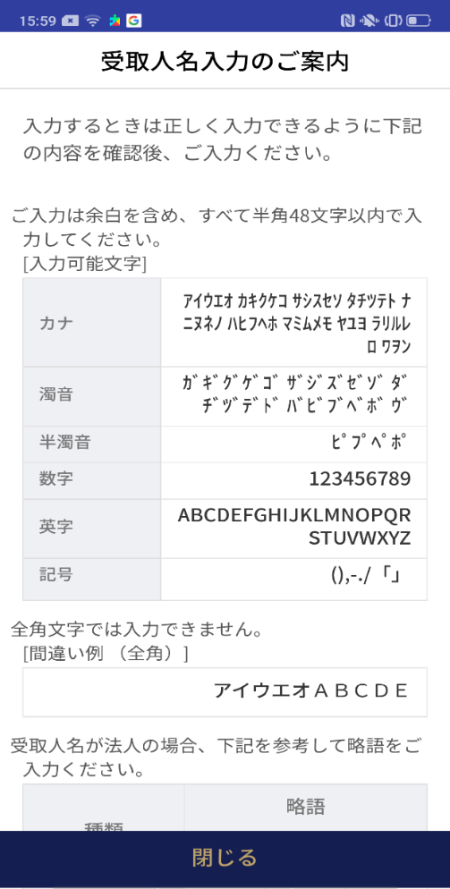
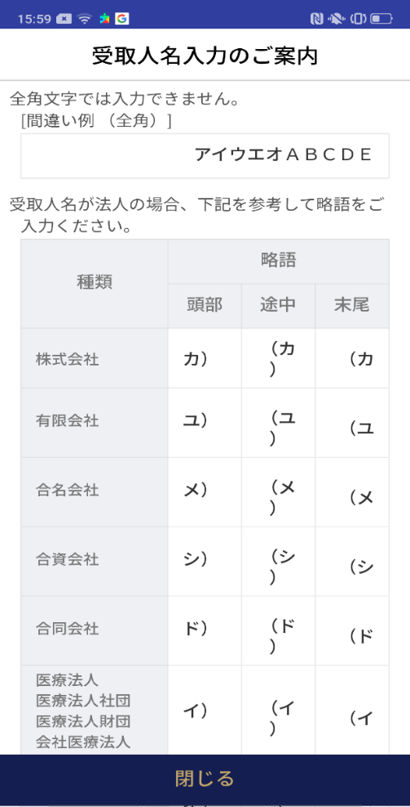
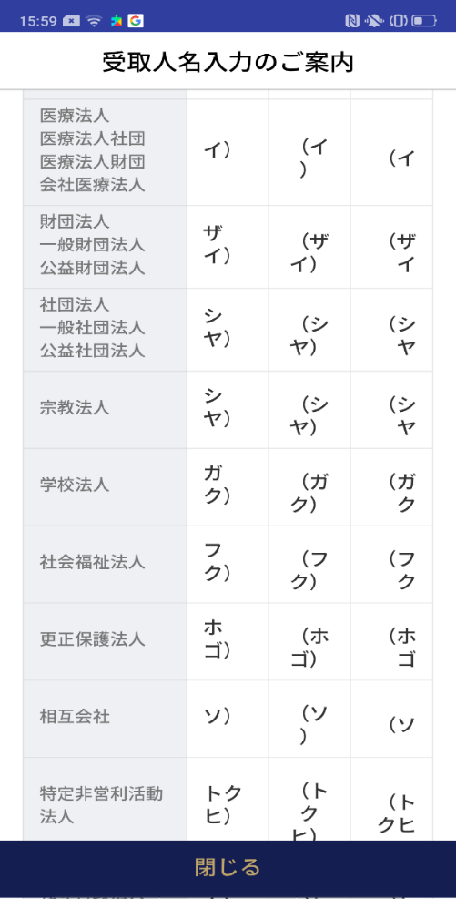
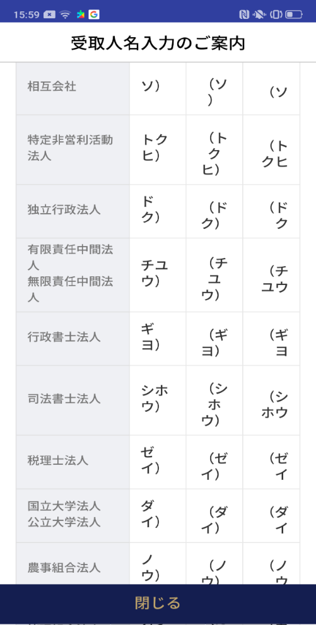
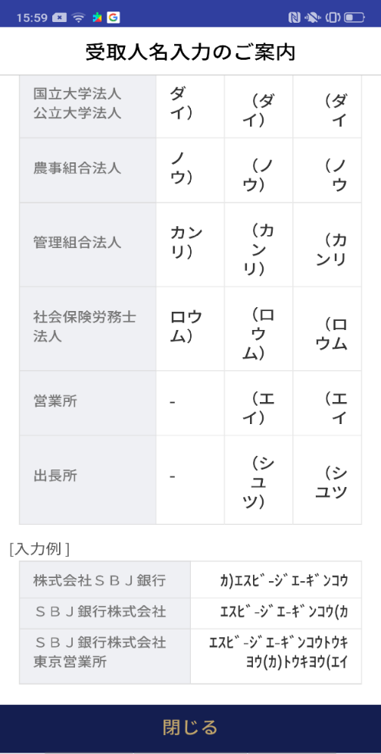
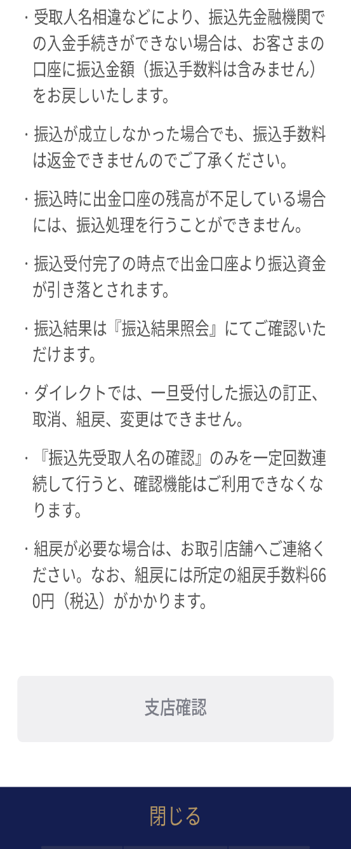
앱 기본 설계서 |  |  |  | 담당자 | 반짝임 |  | 확인일

 |  |  |  |  | DNX | 요네야마 | 확인일 | 2021-04-28

화면 코드 | C0026P00 F2710P01 F2710P02 F2710P03 | 흐름 이름 | 기타 행 송금 절차 팝업

F2710S01_1_화면 레이아웃
앱 기본 설계서 |  |  |  |  |  |  |  |  | 담당자 | 반짝임 |  |  | 확인일

 |  |  |  |  |  |  |  |  |  | DNX | 요네야마 |  | 확인일 | 2021-04-28

요건 충족표 No. | 42 | 카테고리 | App PKG | 레벨 1 | 레벨 2 | 레벨 3 |  | 레벨 4 | 레벨 5
 |  |  |  | 모바일 앱 | 기본 기능 | MENU

요건 충족표 No. | 57, 58 | 카테고리 | 외부 PKG | 레벨 1 | 레벨 2 | 레벨 3 |  | 레벨 4 | 레벨 5
 |  |  |  | 전은 시스템 | 전은 시스템 | 코어 타임 모어 타임

화면 코드 | F2710S01 | 화면명 | 기타 행 송금 절차 (계좌 선택 입력)

화면 레이아웃: |  |  |  |  |  |  | 화면 설명:

1
3
2
11
9
4
6
8
12
13
14
15
16
17
5
 |  |  |  |  |  |  | 보통 예금 계좌 선택 : 송금 원이 되는 보통 예금 계좌를 선택 - 입금 정보 : - 선택 입력 : 미리 저장된 송금처를 셀렉트 박스에서 선택

10

 |  |  |  |  |  |  | 항목 설명

 |  |  |  |  |  |  | 항번 | 조작 | 선택/입력 내용 |  |  | 비고 |  | AiTHER와의 협력 (참조 소스 데이터)

 |  |  |  |  |  |  | 1 | 풀다운 | ↓보다 조회하고 싶은 계좌를 선택 |  |  | - |  | 0248
 |  |  |  |  |  |  | 2 | 클릭 | - |  |  | 현재 화면 |  | -
 |  |  |  |  |  |  | 3 | 클릭 | - |  |  | F2710S01_2로 전환 |  | -
 |  |  |  |  |  |  | 4 | 풀다운 | 등록 계좌 선택 |  |  | - |  | -
 |  |  |  |  |  |  | 5 | 클릭 | - |  |  | 항목 6 표시 |  | -
 |  |  |  |  |  |  | 6 | － | 자동 표시 |  |  | - |  | -
 |  |  |  |  |  |  | 7 | 클릭 | - |  |  | F2710P03 표시 |  | -
 |  |  |  |  |  |  | 8 | 입력 | 수취인 이름 입력 |  |  | - |  | -
 |  |  |  |  |  |  | 9 | 입력 | 금액 입력 |  |  | - |  | -
 |  |  |  |  |  |  | 10 | 클릭 | - |  |  | F2710P02 표시 |  | -
 |  |  |  |  |  |  | 11 | － | 자동 표시 |  |  | - |  | -
 |  |  |  |  |  |  | 12 | 입력 | 전화번호 입력 |  |  | - |  | -
 |  |  |  |  |  |  | 13 | 클릭 | - |  |  | 항목 12 표시 |  | -
 |  |  |  |  |  |  | 14 | － | 자동 표시 |  |  | - |  | -
7
 |  |  |  |  |  |  | 15 | － | 자동 표시 |  |  | - |  | -
 |  |  |  |  |  |  | 16 | 클릭 | - |  |  | F2710P04 표시 |  | -
 |  |  |  |  |  |  | 17 | 클릭 | - |  |  | F2710S02로 전환 |  | -
 |  |  |  |  |  |  | 키라보시 님 코멘트 & 디자인 변경 코멘트 (요구 사항 정의 참조) |  |  |  |  |  |  | 대응 확인
 |  |  |  |  |  |  | No. | 내용
 |  |  |  |  |  |  | 1 | 예금 계좌의 상품명 결정 후 변경 |  |  |  |  |  | 항목 1 대응 완료
 |  |  |  |  |  |  | 2 | 서비스 가이드를 서비스 명칭, 서비스 내용 등 결정 후 변경합니다. |  |  |  |  |  | 항목 13 대응 예정
 |  |  |  |  |  |  | 3 | 지점 확인의 링크처를 지점 구성 결정 후에 변경합니다(경우 버튼 불필요) |  |  |  |  |  | F2710S02_2에서 표시
 |  |  |  |  |  |  | 4 | 입금정보→송금/이체처 정보 선택입력→등록처로의 송금 직접입력→신규처로의 송금으로 문언을 변경하고 싶다. |  |  |  |  |  | 항번 2.3 대응제
 |  |  |  |  |  |  | 5 | D0050S03화면으로 표현되고 있는 것처럼, 점포·과목·계좌 번호의 단락에 하이픈을 넣고 싶다. |  |  |  |  |  | 항목 4 대응 완료
 |  |  |  |  |  |  | 6 | 서비스 가이드를 당김 탭으로 접어 표시되도록 하고 싶습니다. |  |  |  |  |  | 항목 13 대응
 |  |  |  |  |  |  | 7 | 다음 글꼴을 늘리고 싶습니다. |  |  |  |  |  | 항목 15 대응
 |  |  |  |  |  |  | 8
 |  |  |  |  |  |  | 9
 |  |  |  |  |  |  | 10

F2710S01_2_화면 레이아웃
앱 기본 설계서 |  |  |  |  |  |  |  |  | 담당자 | 반짝임 |  |  | 확인일

 |  |  |  |  |  |  |  |  |  | DNX | 요네야마 |  | 확인일 | 2021-04-28

요건 충족표 No. | 42 | 카테고리 | App PKG | 레벨 1 | 레벨 2 | 레벨 3 |  | 레벨 4 | 레벨 5
 |  |  |  | 모바일 앱 | 기본 기능 | MENU

요건 충족표 No. | 57, 58 | 카테고리 | 외부 PKG | 레벨 1 | 레벨 2 | 레벨 3 |  | 레벨 4 | 레벨 5
 |  |  |  | 전은 시스템 | 전은 시스템 | 코어 타임 모어 타임

화면 코드 | F2710S01 | 화면명 | 기타 행 송금 절차 (계좌 직접 입력)

화면 레이아웃: |  |  |  |  |  |  | 화면 설명:

1
2
3
4
5
6
8
9
11
12
13
14
15
16
17
 |  |  |  |  |  |  | 입금정보 - 직접입력 : 지점명, 예금종목, 계좌번호를 고객이 직접 선택, 입력하여 진행 - 송금금액 입력 - 수수료정보 조회 - 다음

10

 |  |  |  |  |  |  | 항목 설명

 |  |  |  |  |  |  | 항번 | 조작 | 선택/입력 내용 |  |  | 비고 |  | AiTHER와의 협력 (참조 소스 데이터)

 |  |  |  |  |  |  | 1 | 풀다운 | ↓보다 조회하고 싶은 계좌를 선택 |  |  | - |  | 0248
 |  |  |  |  |  |  | 2 | 클릭 | - |  |  | F2710S01_1로 전환 |  | -
 |  |  |  |  |  |  | 3 | 클릭 | - |  |  | 현재 화면 |  | -
 |  |  |  |  |  |  | 4 | 클릭 | - |  |  | C0026P00으로 전환 |  | -
 |  |  |  |  |  |  | 5 | 풀다운 | 보통 예금, 당좌 예금, 저축 예금 등 |  |  | - |  | -
 |  |  |  |  |  |  | 6 | 입력 | 계좌번호 7자리 입력 |  |  | - |  | -
 |  |  |  |  |  |  | 7 | 클릭 | - |  |  | F2710P03 표시 |  | -
 |  |  |  |  |  |  | 8 | 입력 또는 - | 수취인 계좌 확인을 할 수 있으면 자동 표시가 되지만 수취인명을 입력 |  |  | - |  | -
 |  |  |  |  |  |  | 9 | 입력 | 금액 입력 |  |  | - |  | -
 |  |  |  |  |  |  | 10 | 클릭 | - |  |  | F2710P02 표시 |  | -
 |  |  |  |  |  |  | 11 | － | 자동 표시 |  |  | - |  | -
 |  |  |  |  |  |  | 12 | 입력 | 전화번호 입력 |  |  | - |  | -
 |  |  |  |  |  |  | 13 | 클릭 | - |  |  | 항목 12 표시 |  | -
 |  |  |  |  |  |  | 14 | － | 자동 표시 |  |  | - |  | -
 |  |  |  |  |  |  | 15 | － | 자동 표시 |  |  | - |  | -
7
 |  |  |  |  |  |  | 16 | 클릭 | - |  |  | F2710P04 표시 |  | -
 |  |  |  |  |  |  | 17 | 클릭 | - |  |  | F2710S02로 전환 |  | -
 |  |  |  |  |  |  | 키라보시 님 코멘트 & 디자인 변경 코멘트 (요구 사항 정의 참조) |  |  |  |  |  |  | 대응 확인
 |  |  |  |  |  |  | No. | 내용
 |  |  |  |  |  |  | 1 | 송금 의뢰인명에 미리 출금 계좌 명의가 입력되어 있는 상태로 한다(임의의 입력으로 덧쓰기할 수 있도록) 변경(QA표 No.23) |  |  |  |  |  | 항목 9 대응 완료
 |  |  |  |  |  |  | 2 | 입금정보→송금/이체처 정보 선택입력→등록처로의 송금 직접입력→신규처로의 송금으로 문언을 변경하고 싶다. |  |  |  |  |  | 항번 2.3 대응제
 |  |  |  |  |  |  | 3 | 서비스 가이드를 당김 탭으로 접어 표시되도록 하고 싶습니다. |  |  |  |  |  | 항목 13 대응
 |  |  |  |  |  |  | 4 | 다음 글꼴을 늘리고 싶습니다. |  |  |  |  |  | 항목 15 대응
 |  |  |  |  |  |  | 5
 |  |  |  |  |  |  | 6
 |  |  |  |  |  |  | 7
 |  |  |  |  |  |  | 8
 |  |  |  |  |  |  | 9
 |  |  |  |  |  |  | 10

F2710S02_1 화면 레이아웃
앱 기본 설계서 |  |  |  |  |  |  |  |  | 담당자 | 반짝임 |  |  | 확인일

 |  |  |  |  |  |  |  |  |  | DNX | 요네야마 |  | 확인일 | 2021-04-28

요건 충족표 No. | 42 | 카테고리 | App PKG | 레벨 1 | 레벨 2 | 레벨 3 |  | 레벨 4 | 레벨 5
 |  |  |  | 모바일 앱 | 기본 기능 | MENU

요건 충족표 No. | 57, 58 | 카테고리 | 외부 PKG | 레벨 1 | 레벨 2 | 레벨 3 |  | 레벨 4 | 레벨 5
 |  |  |  | 전은 시스템 | 전은 시스템 | 코어 타임 모어 타임

화면 코드 | F2710S02 | 화면명 | 기타 행 송금 절차

화면 레이아웃: |  |  |  |  |  |  | 화면 설명:

 |  |  |  |  |  |  | - 송금일 안내 팝업 - 선택 및 입력 송금 절차 정보 확인 - 보안 매체 인증 후 송금
1
2
3
4
5
6
7
8

 |  |  |  |  |  |  | 항목 설명

 |  |  |  |  |  |  | 항번 | 조작 | 선택/입력 내용 |  |  | 비고 |  | AiTHER와의 협력 (참조 소스 데이터)

 |  |  |  |  |  |  | 1 | － | 자동 표시 |  |  | - |  | -
 |  |  |  |  |  |  | 2 | 입력 | - |  |  | - |  | -
 |  |  |  |  |  |  | 3 | － | 항상 표시 |  |  | - |  | -
 |  |  |  |  |  |  | 4 | － | 항상 표시 |  |  | - |  | -
 |  |  |  |  |  |  | 5 | 입력 | PIN 번호 입력 |  |  | - |  | -
 |  |  |  |  |  |  | 6 | 클릭 | - |  |  | 항목 번호 7 표시 |  | -
 |  |  |  |  |  |  | 7 | － | 자동 표시 |  |  | - |  | -
 |  |  |  |  |  |  | 8 | 입력 | 항목 번호 7 입력 |  |  | - |  | -
 |  |  |  |  |  |  | 9
 |  |  |  |  |  |  | 10
 |  |  |  |  |  |  | 11
 |  |  |  |  |  |  | 12
 |  |  |  |  |  |  | 13
 |  |  |  |  |  |  | 14
 |  |  |  |  |  |  | 15
 |  |  |  |  |  |  | 키라보시 님 코멘트 & 디자인 변경 코멘트 (요구 사항 정의 참조) |  |  |  |  |  |  | 대응 확인
 |  |  |  |  |  |  | No. | 내용
 |  |  |  |  |  |  | 1 | 「모바일 OTP」 「OTP 패스워드」 「Mobile One Time Password」등의 표기를 모두 「원타임 패스워드」에 통일하고 싶다. |  |  |  |  |  | 항번5.6.7.8 대응제
 |  |  |  |  |  |  | 2 | 다음 → 송금 실행으로 문장을 변경하고 글꼴을 크게하고 싶습니다. |  |  |  |  |  | F2710S02_2에서 설명
 |  |  |  |  |  |  | 3
 |  |  |  |  |  |  | 4
 |  |  |  |  |  |  | 5
 |  |  |  |  |  |  | 6
 |  |  |  |  |  |  | 7
 |  |  |  |  |  |  | 8
 |  |  |  |  |  |  | 9
 |  |  |  |  |  |  | 10

F2710S02_2 화면 레이아웃
앱 기본 설계서 |  |  |  |  |  |  |  |  | 담당자 | 반짝임 |  |  | 확인일

 |  |  |  |  |  |  |  |  |  | DNX | 요네야마 |  | 확인일 | 2021-04-28

요건 충족표 No. | 42 | 카테고리 | App PKG | 레벨 1 | 레벨 2 | 레벨 3 |  | 레벨 4 | 레벨 5
 |  |  |  | 모바일 앱 | 기본 기능 | MENU

요건 충족표 No. | 57, 58 | 카테고리 | 외부 PKG | 레벨 1 | 레벨 2 | 레벨 3 |  | 레벨 4 | 레벨 5
 |  |  |  | 전은 시스템 | 전은 시스템 | 코어 타임 모어 타임

화면 코드 | F2710S02 | 화면명 | 기타 행 송금 절차

화면 레이아웃: |  |  |  |  |  |  | 화면 설명:

 |  |  |  |  |  |  | - 송금일 안내 팝업 - 선택 및 입력 송금 절차 정보 확인 - 보안 매체 인증 후 송금
9
10
11
12

 |  |  |  |  |  |  | 항목 설명

 |  |  |  |  |  |  | 항번 | 조작 | 선택/입력 내용 |  |  | 비고 |  | AiTHER와의 협력 (참조 소스 데이터)

 |  |  |  |  |  |  | 9 | － | 항상 표시 |  |  | - |  | -
 |  |  |  |  |  |  | 10 | 클릭 | - |  |  | 외부 링크 대상 표시 |  | -
 |  |  |  |  |  |  | 11 | 클릭 | - |  |  | F2710S01로 전환 |  | -
 |  |  |  |  |  |  | 12 | 클릭 | - |  |  | F2710S03으로 전환 |  | -
 |  |  |  |  |  |  | 13
 |  |  |  |  |  |  | 14
 |  |  |  |  |  |  | 15
 |  |  |  |  |  |  | 16
 |  |  |  |  |  |  | 17
 |  |  |  |  |  |  | 18
 |  |  |  |  |  |  | 19
 |  |  |  |  |  |  | 20
 |  |  |  |  |  |  | 21
 |  |  |  |  |  |  | 22
 |  |  |  |  |  |  | 23
 |  |  |  |  |  |  | 키라보시 님 코멘트 & 디자인 변경 코멘트 (요구 사항 정의 참조) |  |  |  |  |  |  | 대응 확인
 |  |  |  |  |  |  | No. | 내용
 |  |  |  |  |  |  | 1 | 「모바일 OTP」 「OTP 패스워드」 「Mobile One Time Password」등의 표기를 모두 「원타임 패스워드」에 통일하고 싶다. |  |  |  |  |  | -
 |  |  |  |  |  |  | 2 | 다음 → 송금 실행으로 문장을 변경하고 글꼴을 크게하고 싶습니다. |  |  |  |  |  | 항목 12 대응
 |  |  |  |  |  |  | 3
 |  |  |  |  |  |  | 4
 |  |  |  |  |  |  | 5
 |  |  |  |  |  |  | 6
 |  |  |  |  |  |  | 7
 |  |  |  |  |  |  | 8
 |  |  |  |  |  |  | 9
 |  |  |  |  |  |  | 10

F2710S03_화면 레이아웃
앱 기본 설계서 |  |  |  |  |  |  |  |  | 담당자 | 반짝임 |  |  | 확인일

 |  |  |  |  |  |  |  |  |  | DNX | 요네야마 |  | 확인일 | 2021-04-28

요건 충족표 No. | 42 | 카테고리 | App PKG | 레벨 1 | 레벨 2 | 레벨 3 |  | 레벨 4 | 레벨 5
 |  |  |  | 모바일 앱 | 기본 기능 | MENU

요건 충족표 No. | 57, 58 | 카테고리 | 외부 PKG | 레벨 1 | 레벨 2 | 레벨 3 |  | 레벨 4 | 레벨 5
 |  |  |  | 전은 시스템 | 전은 시스템 | 코어 타임 모어 타임

화면 코드 | F2710S03 | 화면명 | 기타 행 송금 절차

화면 레이아웃: |  |  |  |  |  |  | 화면 설명:

1
 |  |  |  |  |  |  | - 송금 완료 화면 - 버튼에서 거래 내역 조회, 타행 송금처 등록, 계속해서 거래 화면으로 이동 가능

2
 |  |  |  |  |  |  | 항목 설명

 |  |  |  |  |  |  | 항번 | 조작 | 선택/입력 내용 |  |  | 비고 |  | AiTHER와의 협력 (참조 소스 데이터)

3
 |  |  |  |  |  |  | 1 | － | 항상 표시 |  |  | - |  | -
 |  |  |  |  |  |  | 2 | － | 항상 표시 |  |  | - |  | -
 |  |  |  |  |  |  | 3 | － | 항상 표시 |  |  | - |  | -
 |  |  |  |  |  |  | 4 | － | 항상 표시 |  |  | - |  | -
 |  |  |  |  |  |  | 5 | － | 항상 표시 |  |  | - |  | -
5
 |  |  |  |  |  |  | 6 | 클릭 | - |  |  | D0020M00으로 전환 |  | -
 |  |  |  |  |  |  | 7 | 클릭 | - |  |  | M0220M00으로 전환 |  | -
 |  |  |  |  |  |  | 8 | 클릭 | - |  |  | F2710S01로 전환 |  | -
 |  |  |  |  |  |  | 9
 |  |  |  |  |  |  | 10
 |  |  |  |  |  |  | 11
 |  |  |  |  |  |  | 12
4
 |  |  |  |  |  |  | 13
 |  |  |  |  |  |  | 14
 |  |  |  |  |  |  | 15
6
 |  |  |  |  |  |  | 키라보시 님 코멘트 & 디자인 변경 코멘트 (요구 사항 정의 참조) |  |  |  |  |  |  | 대응 확인
 |  |  |  |  |  |  | No. | 내용
 |  |  |  |  |  |  | 1 | 로고를 결정 후 변경 |  |  |  |  |  | 항목 1 대응 완료
 |  |  |  |  |  |  | 2 | 콜센터 전화번호 결정 후 문장 변경 |  |  |  |  |  | 항목 5 문장 대기
 |  |  |  |  |  |  | 3 | 다른 행 송금 처 등록 → 송금 처로서 등록으로 문언을 변경하고 싶습니다. |  |  |  |  |  | 항목 7 대응 완료
7
8
 |  |  |  |  |  |  | 4
 |  |  |  |  |  |  | 5
 |  |  |  |  |  |  | 6
 |  |  |  |  |  |  | 7
 |  |  |  |  |  |  | 8
 |  |  |  |  |  |  | 9
 |  |  |  |  |  |  | 10

C0026P00_화면 레이아웃
앱 기본 설계서 |  |  |  |  |  |  |  |  | 담당자 | 반짝임 |  |  | 확인일

 |  |  |  |  |  |  |  |  |  | DNX | 요네야마 |  | 확인일 | 2021-04-28

요건 충족표 No. | 42 | 카테고리 | App PKG | 레벨 1 | 레벨 2 | 레벨 3 |  | 레벨 4 | 레벨 5
 |  |  |  | 모바일 앱 | 기본 기능 | MENU

요건 충족표 No. | 57, 58 | 카테고리 | 외부 PKG | 레벨 1 | 레벨 2 | 레벨 3 |  | 레벨 4 | 레벨 5
 |  |  |  | 전은 시스템 | 전은 시스템 | 코어 타임 모어 타임

화면 코드 | C0026P00 | 화면명 | 은행 코드 선택

화면 레이아웃: |  |  |  |  |  |  | 화면 설명:

 |  |  |  |  |  |  | - 금융기관 선택 - 지점명 검색 - 라디오 버튼을 선택한 후 하단의 선택 버튼

1
2
3
5
6
7
8
4

 |  |  |  |  |  |  | 항목 설명

 |  |  |  |  |  |  | 항번 | 조작 | 선택/입력 내용 |  |  | 비고 |  | AiTHER와의 협력 (참조 소스 데이터)

 |  |  |  |  |  |  | 1 | 클릭 | - |  |  | 왼쪽 화면 표시 |  | -
 |  |  |  |  |  |  | 2 | 클릭 | - |  |  | 오른쪽 화면 표시 |  | -
 |  |  |  |  |  |  | 3 | 풀다운 | 미즈호 은행, 키라보시 은행, 미쓰비시 UFJ 은행, 미쓰이 스미토모 은행, 리소나 은행, 사이타마 리소나 은행, 유쵸 은행. 라쿠텐 은행, 신생 은행 일본 넷 은행 |  |  | - |  | -
 |  |  |  |  |  |  | 4 | 입력 | 은행 이름 입력 |  |  | - |  | -
 |  |  |  |  |  |  | 5 | 입력 | 지점 이름 입력 |  |  | - |  | -
 |  |  |  |  |  |  | 6 | － | 자동 표시 |  |  | - |  | -
 |  |  |  |  |  |  | 7 | 클릭 | - |  |  | F2710S01로 전환 |  | -
 |  |  |  |  |  |  | 8 | 클릭 | - |  |  | F2710S01로 전환 |  | -
 |  |  |  |  |  |  | 9
 |  |  |  |  |  |  | 10
 |  |  |  |  |  |  | 11
 |  |  |  |  |  |  | 12
 |  |  |  |  |  |  | 13
 |  |  |  |  |  |  | 14
 |  |  |  |  |  |  | 15
 |  |  |  |  |  |  | 키라보시 님 코멘트 & 디자인 변경 코멘트 (요구 사항 정의 참조) |  |  |  |  |  |  | 대응 확인
 |  |  |  |  |  |  | No. | 내용
 |  |  |  |  |  |  | 1 | 「은행 코드 선택」을 「금융 기관・지점명 선택」으로 변경합니다 |  |  |  |  |  | 본 화면 대응 완료
 |  |  |  |  |  |  | 2 | 키라보시 은행 코드를 목록에 추가 |  |  |  |  |  | 항목 3 대응 완료
 |  |  |  |  |  |  | 3 | 앱의 지점명 50음자 검색이 세로로 보기 어렵기 때문에 직접 입력하고 싶다. |  |  |  |  |  | 항목 5 대응 완료
 |  |  |  |  |  |  | 4 | 뒤로 배경 흰색에 문자를 검은 색으로 만들고 글꼴을 늘리고 싶습니다. |  |  |  |  |  | 디자인 밸런스상 「뒤로」를 현 대응했습니다.
 |  |  |  |  |  |  | 5
 |  |  |  |  |  |  | 6
 |  |  |  |  |  |  | 7
 |  |  |  |  |  |  | 8
 |  |  |  |  |  |  | 9
 |  |  |  |  |  |  | 10

F2710P01_화면 레이아웃
앱 기본 설계서 |  |  |  |  |  |  |  |  | 담당자 | 반짝임 |  |  | 확인일

 |  |  |  |  |  |  |  |  |  | DNX | 요네야마 |  | 확인일 | 2021-04-28

요건 충족표 No. | 42 | 카테고리 | App PKG | 레벨 1 | 레벨 2 | 레벨 3 |  | 레벨 4 | 레벨 5
 |  |  |  | 모바일 앱 | 기본 기능 | MENU

요건 충족표 No. | 57, 58 | 카테고리 | 외부 PKG | 레벨 1 | 레벨 2 | 레벨 3 |  | 레벨 4 | 레벨 5
 |  |  |  | 전은 시스템 | 전은 시스템 | 코어 타임 모어 타임

화면 코드 | F2710P01 | 화면명 | 유초 은행 송금에 관한주의 사항

화면 레이아웃: |  |  |  |  |  |  | 화면 설명:

 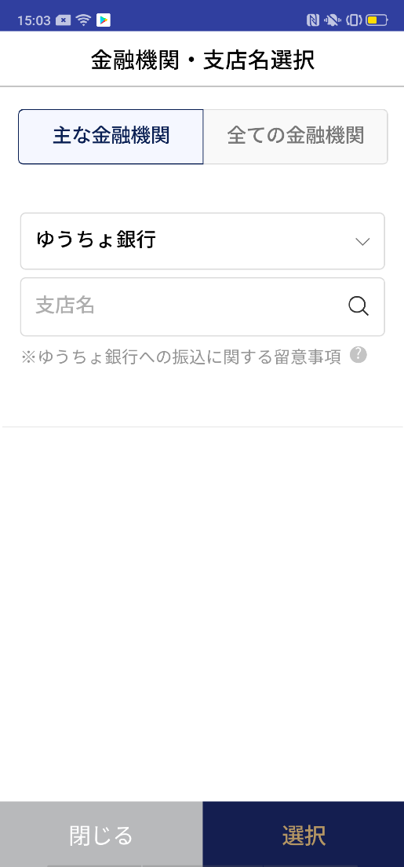 |  |  |  |  |  |  | - C0026P00의 항번 3에서 「유초은행」을 선택시에 표시되는 주의사항

C0026P00
F2710P01

2
 |  |  |  |  |  |  | 항목 설명

 |  |  |  |  |  |  | 항번 | 조작 | 선택/입력 내용 |  |  | 비고 |  | AiTHER와의 협력 (참조 소스 데이터)

 |  |  |  |  |  |  | 1 | 클릭 | - |  |  | F2710P01로 전환 |  | -
 |  |  |  |  |  |  | 2 | 클릭 | - |  |  | C0026P00으로 전환 |  | -
 |  |  |  |  |  |  | 3
 |  |  |  |  |  |  | 4
1
 |  |  |  |  |  |  | 5
 |  |  |  |  |  |  | 6
 |  |  |  |  |  |  | 7
 |  |  |  |  |  |  | 8
 |  |  |  |  |  |  | 9
 |  |  |  |  |  |  | 10
 |  |  |  |  |  |  | 11
 |  |  |  |  |  |  | 12
 |  |  |  |  |  |  | 13
 |  |  |  |  |  |  | 14
 |  |  |  |  |  |  | 15
 |  |  |  |  |  |  | 키라보시 님 코멘트 & 디자인 변경 코멘트 (요구 사항 정의 참조) |  |  |  |  |  |  | 대응 확인
 |  |  |  |  |  |  | No. | 내용
 |  |  |  |  |  |  | 1 | -
 |  |  |  |  |  |  | 2
 |  |  |  |  |  |  | 3
2
 |  |  |  |  |  |  | 4
 |  |  |  |  |  |  | 5
 |  |  |  |  |  |  | 6
 |  |  |  |  |  |  | 7
 |  |  |  |  |  |  | 8
 |  |  |  |  |  |  | 9
 |  |  |  |  |  |  | 10
보충 설명:
특수한 상황에서만 표시되는 화면이므로, 요건 정의 미실시의 화면이 됩니다. 문언의 수정 등 희망하시면 상담해 주시면 감사하겠습니다.

F2710P02_화면 레이아웃
앱 기본 설계서 |  |  |  |  |  |  |  |  | 담당자 | 반짝임 |  |  | 확인일

 |  |  |  |  |  |  |  |  |  | DNX | 요네야마 |  | 확인일 | 2021-04-28

요건 충족표 No. | 42 | 카테고리 | App PKG | 레벨 1 | 레벨 2 | 레벨 3 |  | 레벨 4 | 레벨 5
 |  |  |  | 모바일 앱 | 기본 기능 | MENU

요건 충족표 No. | 57, 58 | 카테고리 | 외부 PKG | 레벨 1 | 레벨 2 | 레벨 3 |  | 레벨 4 | 레벨 5
 |  |  |  | 전은 시스템 | 전은 시스템 | 코어 타임 모어 타임

화면 코드 | F2710P02 | 화면명 | 송금 의뢰인명 입력의 안내

화면 레이아웃: |  |  |  |  |  |  | 화면 설명:

 |  |  |  |  |  |  | - 의뢰인명 입력 시 주의사항

1

 |  |  |  |  |  |  | 항목 설명

 |  |  |  |  |  |  | 항번 | 조작 | 선택/입력 내용 |  |  | 비고 |  | AiTHER와의 협력 (참조 소스 데이터)

 |  |  |  |  |  |  | 1 | － | 항상 표시 |  |  | - |  | -
 |  |  |  |  |  |  | 2 | 클릭 | - |  |  | F2710S01로 전환 |  | -
 |  |  |  |  |  |  | 3
 |  |  |  |  |  |  | 4
 |  |  |  |  |  |  | 5
 |  |  |  |  |  |  | 6
 |  |  |  |  |  |  | 7
 |  |  |  |  |  |  | 8
 |  |  |  |  |  |  | 9
 |  |  |  |  |  |  | 10
 |  |  |  |  |  |  | 11
 |  |  |  |  |  |  | 12
 |  |  |  |  |  |  | 13
 |  |  |  |  |  |  | 14
 |  |  |  |  |  |  | 15
 |  |  |  |  |  |  | 키라보시 님 코멘트 & 디자인 변경 코멘트 (요구 사항 정의 참조) |  |  |  |  |  |  | 대응 확인
 |  |  |  |  |  |  | No. | 내용
 |  |  |  |  |  |  | 1 | -
 |  |  |  |  |  |  | 2
 |  |  |  |  |  |  | 3
 |  |  |  |  |  |  | 4
 |  |  |  |  |  |  | 5
2
 |  |  |  |  |  |  | 6
 |  |  |  |  |  |  | 7
 |  |  |  |  |  |  | 8
 |  |  |  |  |  |  | 9
 |  |  |  |  |  |  | 10

F2710P03_화면 레이아웃
앱 기본 설계서 |  |  |  |  |  |  |  |  | 담당자 | 반짝임 |  |  | 확인일

 |  |  |  |  |  |  |  |  |  | DNX | 요네야마 |  | 확인일 | 2021-04-28

요건 충족표 No. | 42 | 카테고리 | App PKG | 레벨 1 | 레벨 2 | 레벨 3 |  | 레벨 4 | 레벨 5
 |  |  |  | 모바일 앱 | 기본 기능 | MENU

요건 충족표 No. | 57, 58 | 카테고리 | 외부 PKG | 레벨 1 | 레벨 2 | 레벨 3 |  | 레벨 4 | 레벨 5
 |  |  |  | 전은 시스템 | 전은 시스템 | 코어 타임 모어 타임

화면 코드 | F2710P03 | 화면명 | 수취인 이름 입력 안내

화면 레이아웃: |  |  |  |  |  |  | 화면 설명:

 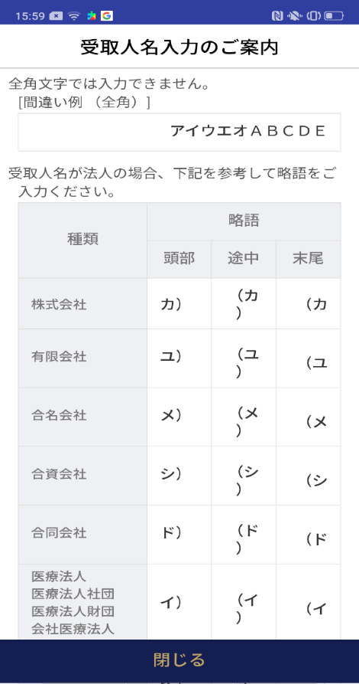  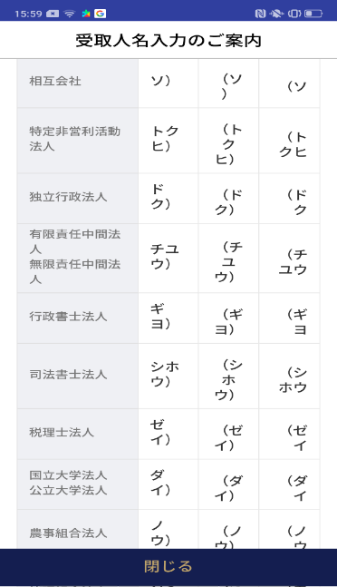  |  |  |  |  |  |  | - 수취인 이름 입력 시 주의사항
1

 |  |  |  |  |  |  | 항목 설명

 |  |  |  |  |  |  | 항번 | 조작 | 선택/입력 내용 |  |  | 비고 |  | AiTHER와의 협력 (참조 소스 데이터)

 |  |  |  |  |  |  | 1 | － | 항상 표시 |  |  |  |  | -
 |  |  |  |  |  |  | 2 | 클릭 | - |  |  | F2710S01로 전환 |  | -
 |  |  |  |  |  |  | 3
 |  |  |  |  |  |  | 4
 |  |  |  |  |  |  | 5
 |  |  |  |  |  |  | 6
 |  |  |  |  |  |  | 7
 |  |  |  |  |  |  | 8
 |  |  |  |  |  |  | 9
 |  |  |  |  |  |  | 10
 |  |  |  |  |  |  | 11
 |  |  |  |  |  |  | 12
 |  |  |  |  |  |  | 13
 |  |  |  |  |  |  | 14
 |  |  |  |  |  |  | 15
 |  |  |  |  |  |  | 키라보시 님 코멘트 & 디자인 변경 코멘트 (요구 사항 정의 참조) |  |  |  |  |  |  | 대응 확인
 |  |  |  |  |  |  | No. | 내용
 |  |  |  |  |  |  | 1 | -
 |  |  |  |  |  |  | 2
 |  |  |  |  |  |  | 3
 |  |  |  |  |  |  | 4
 |  |  |  |  |  |  | 5
 |  |  |  |  |  |  | 6
 |  |  |  |  |  |  | 7
2
 |  |  |  |  |  |  | 8
 |  |  |  |  |  |  | 9
 |  |  |  |  |  |  | 10

F2710P04_화면 레이아웃
앱 기본 설계서 |  |  |  |  |  |  |  |  | 담당자 | 반짝임 |  |  | 확인일

 |  |  |  |  |  |  |  |  |  | DNX | 요네야마 |  | 확인일 | 2021-04-28

요건 충족표 No. | 42 | 카테고리 | App PKG | 레벨 1 | 레벨 2 | 레벨 3 |  | 레벨 4 | 레벨 5
 |  |  |  | 모바일 앱 | 기본 기능 | MENU

요건 충족표 No. | 57, 58 | 카테고리 | 외부 PKG | 레벨 1 | 레벨 2 | 레벨 3 |  | 레벨 4 | 레벨 5
 |  |  |  | 전은 시스템 | 전은 시스템 | 코어 타임 모어 타임

화면 코드 | F2710P03 | 화면명 | 영업시간에 관한 안내

화면 레이아웃: |  |  |  |  |  |  | 화면 설명:

 |  |  |  |  |  |  | - 영업시간에 관한 안내
1

 |  |  |  |  |  |  | 항목 설명

 |  |  |  |  |  |  | 항번 | 조작 | 선택/입력 내용 |  |  | 비고 |  | AiTHER와의 협력 (참조 소스 데이터)

 |  |  |  |  |  |  | 1 | － | 항상 표시 |  |  | - |  | -
 |  |  |  |  |  |  | 2 | 클릭 | - |  |  | 외부 링크 대상 표시 |  | -
 |  |  |  |  |  |  | 3 | 클릭 | - |  |  | F2710S01로 전환 |  | -
 |  |  |  |  |  |  | 4
 |  |  |  |  |  |  | 5
 |  |  |  |  |  |  | 6
 |  |  |  |  |  |  | 7
 |  |  |  |  |  |  | 8
 |  |  |  |  |  |  | 9
 |  |  |  |  |  |  | 10
 |  |  |  |  |  |  | 11
 |  |  |  |  |  |  | 12
 |  |  |  |  |  |  | 13
 |  |  |  |  |  |  | 14
 |  |  |  |  |  |  | 15
 |  |  |  |  |  |  | 키라보시 님 코멘트 & 디자인 변경 코멘트 (요구 사항 정의 참조) |  |  |  |  |  |  | 대응 확인
 |  |  |  |  |  |  | No. | 내용
2
 |  |  |  |  |  |  | 1 | -
 |  |  |  |  |  |  | 2
 |  |  |  |  |  |  | 3
 |  |  |  |  |  |  | 4
3
 |  |  |  |  |  |  | 5
 |  |  |  |  |  |  | 6
 |  |  |  |  |  |  | 7
 |  |  |  |  |  |  | 8
 |  |  |  |  |  |  | 9
 |  |  |  |  |  |  | 10

